検討内容
＜AURA I/Fの検討結果について＞

１．検討内容
 | AURAの実装種類にはREST API版とJavaScript版の2種類があり、現在の代理店システムでは後者のJavaScript版が使用されています。
 | JavaScript版を用いたほうがAura側のバージョンアップに追従しやすく、システムの設計をシンプルにできるメリットがあります。
 | しかし、JavaScript版で提供される画面（HTML、CSS）は、PC向けの設計となっており、スマートフォン向けのデザインには適しておりません。
 | 提供される画面については、CSSをカスタマイズすることにより多少のデザイン調整ができるため、今回はデザイン調整をした結果とRestAPIを検証した結果をご報告致します。

２．JavaScript版
 | JavaScript版はPCには最適化されていますが、スマートフォンで表示しようとするとかなり文字が小さくなってしまいます。
 | そこで、AURAのカスタマイズ用にCSSの変更を行っても、今後のアップデートでの表示崩れが発生しないように担保されているクラスがあり、それを用いてレイアウトの調整を行ってみました。
 | 結果として、担保されているクラスで調整できるのは文字色や背景色、枠の装飾、文字の太さなどで、レイアウトにまつわる部分の調整はできませんでした。
 | （Aura提供のドキュメントからもサイトのテイストと色合いなどを合わせられるようにする程度のもののようです。）
 | また、すべての質問が順番に表示されていく構成でスマートフォンだとかなりスクロールを必要とするデザインになってしまう。（１問１答のようなデザインにはカスタマイズできない）
調整前
調整後
複数選択などは、調整できる範囲に限界があり、表示が崩れてしまっている。
単純な質問であれば
SPサイズに寄せられる
 | 先頭部分 | 親子関係がある質問 | 先頭部分 | 親子関係がある質問
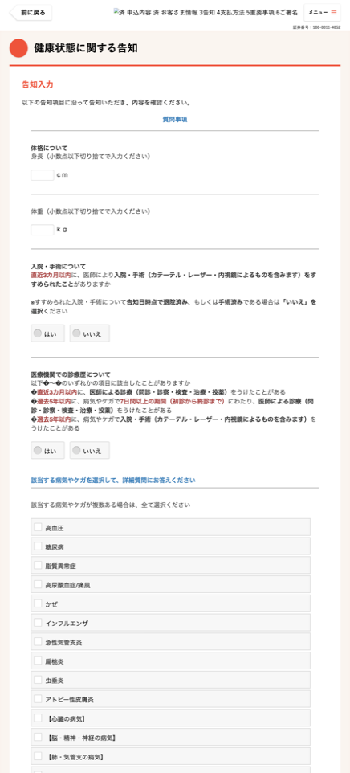
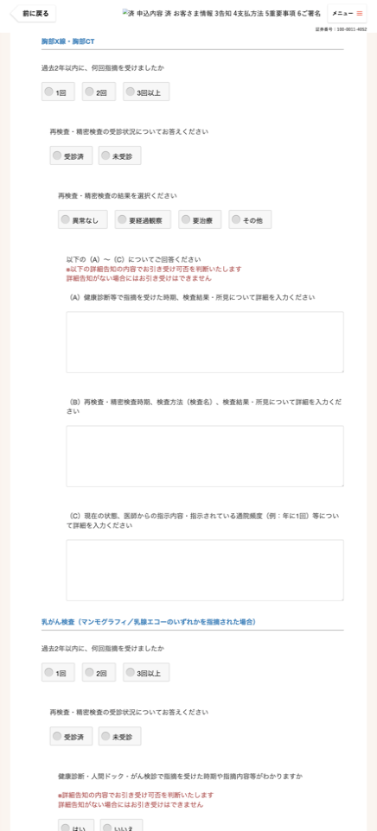
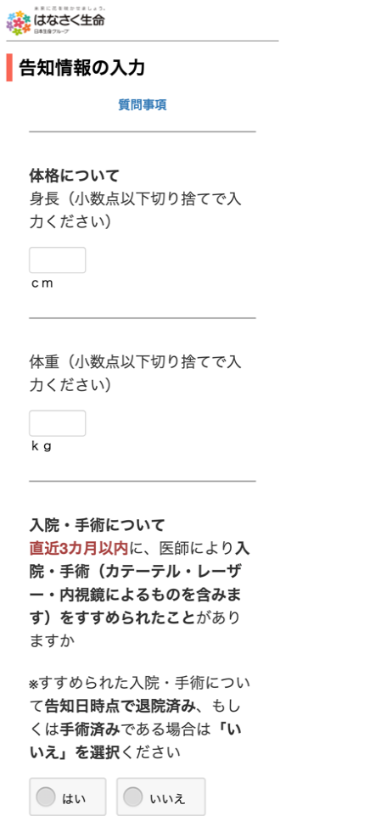
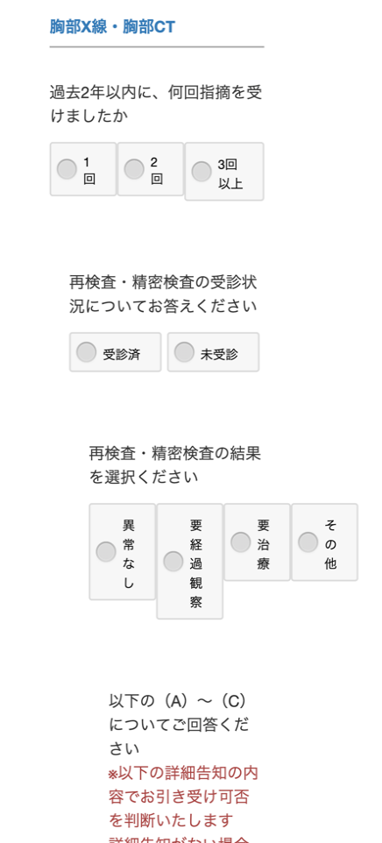

３．RestAPI版
 | 前回のRGA社のレクチャーを受け、SoapUIを用いたAuraのRestAPIを確認致しました。
 | 1問1答のやり取りを行うことが可能で、APIレスポンスで返却された「質問」、「選択肢」のデザイン（CSS）を作成することにより、
 | スマートフォンに適したカスタマイズを十分に行うことが可能であると判断致しました。
画面表示した結果
レスポンス例

＜追加質問がないもの＞
"constraints": {
"canBeUnknown": false,
"choices": [
{
"value": "true",
"unknownAnswer": false,
"questionType": "SINGLE_CHOICE",
"text": "はい",
"richText": "はい"
},
{
"value": "false",
"unknownAnswer": false,
"questionType": "SINGLE_CHOICE",
"text": "いいえ",
"richText": "いいえ"
}
],
"componentType": "RadioResp"
},
"context": [],
"helpText": "",
"id": 4,
"isAnswered": true,
"richHelpText": "",
"richText": "<span><b>医療機関での診療歴について</b><br/>以下①～③のいずれかの項目に該当したことがありますか<br/>①<span class=\"de-text-color-important\"><b>直近3カ月以内</b></span>に、<b>医師による診療（問診・診察・検査・治療・投薬）</b>をうけたことがある<br/>②<span class=\"de-text-color-important\"><b>過去5年以内</b></span>に、病気やケガで<span class=\"de-text-color-important\"><b>7日間以上の期間（初診から終診まで）</b></span>にわたり、<b>医師による診療（問診・診察・検査・治療・投薬）</b>をうけたことがある<br/>③<span class=\"de-text-color-important\"><b>過去5年以内</b></span>に、病気やケガで<b>入院・手術（カテーテル・レーザー・内視鏡によるものを含みます）</b>をうけたことがある</span>",
"text": "医療機関での診療歴について 以下①～③のいずれかの項目に該当したことがありますか ①直近3カ月以内に、医師による診療（問診・診察・検査・治療・投薬）をうけたことがある ②過去5年以内に、病気やケガで7日間以上の期間（初診から終診まで）にわたり、医師による診療（問診・診察・検査・治療・投薬）をうけたことがある ③過去5年以内に、病気やケガで入院・手術（カテーテル・レーザー・内視鏡によるものを含みます）をうけたことがある",
"type": "SINGLE_CHOICE",

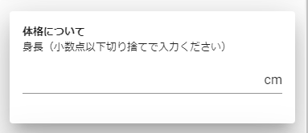

＜追加質問があるもの＞

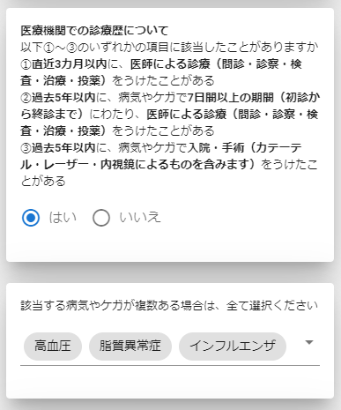

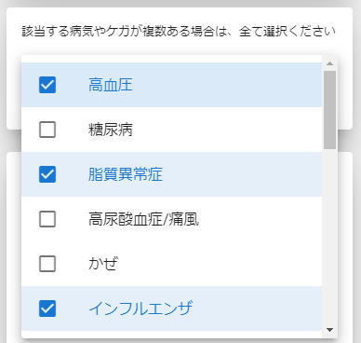
選択

４．サスケ側からの提示案
 | JavaScript版は、スマートフォンに適切な画面デザインに調整することができないといった大きな課題があり解決が困難だと考えます。
 | RestAPI版は、前述しました通り、十分なフィジビリティがあると判断しております。
 | よって、RestAPI版のI/Fを使用することをご提案させて頂きます。

